Sayfa1
Numune Adı | TAS(mmol/L) | TOS (µmol/L) | OSI | CAT (U/L) | SOD (U/ml) | NOT
Kontrol-1 | 2.43 | 1.14 | 0.047 | 298 | 446
Kontrol-2 | 2.54 | 5.45 | 0.215 | 593 | 406 | ağır lipemi | Kullanılan cihaz: Mindray marka BS300 model tam otomatik biyokimya cihazı
Kontrol-3 | 2.94 | 1.4 | 0.048 | 34.16 | 634 |  | SOD: Super Oxıde Dismutase
Kontrol-4 | 3.18 | 11.24 | 0.353 | 236 | 611 |  | CAT: Catalase
Kontrol-5 | 2.41 | 3.29 | 0.137 | 149 | 620 |  | TAS: Total Antıoxıdant Status
Kontrol-6 | 2.93 | 8.49 | 0.290 | 258 | 605 |  | TOS: Total Oxıdant Status
Kontrol-7 | 2.63 | 5.23 | 0.199 | 444 | 626 | lipemi | OSI: Oxıdatıve Stress Index
Kontrol-8 | 1.85 | 3.73 | 0.202 | 15.44 | 457
Kontrol-9 | 2.81 | 3.46 | 0.123 | 17.18 | 546
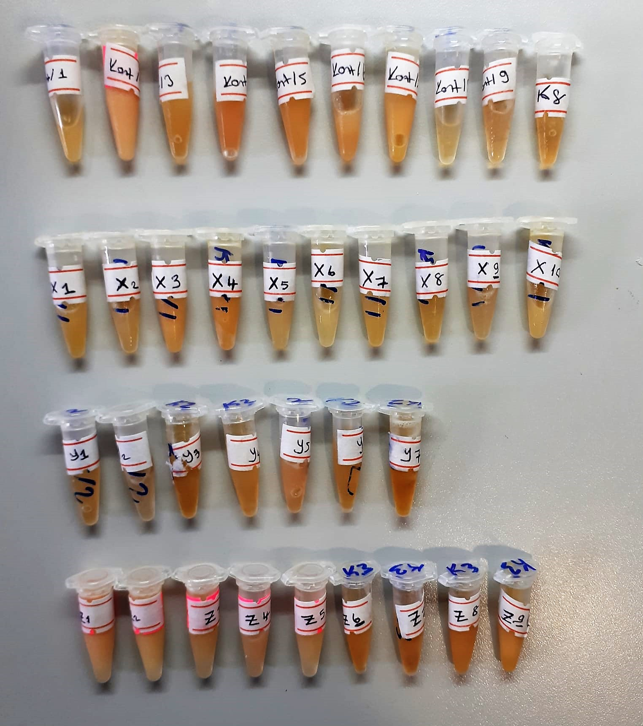
K8 | 3.02 | 4.49 | 0.149 | 27.23 | 474
X-1 | 2.87 | 3.94 | 0.137 | 210 | 356
X-2 | 2.55 | 4.64 | 0.182 | 179 | 436
X-3 | 2.59 | 4.04 | 0.156 | 403 | 621
X-4 | 2.74 | 4.93 | 0.180 | 52.88 | 621
X-5 | 2.71 | 6.19 | 0.228 | 254 | 428
X-6 | 2.28 | 0.58 | 0.025 | 195 | 458
X-7 | 2.99 | 4.35 | 0.145 | 243 | 561
X-8 | 3.02 | 5.09 | 0.169 | 94.1 | 406
X-9 | 2.96 | 5.62 | 0.190 | 46.5 | 530
X-10 | 2.75 | 5.28 | 0.192 | 381 | 581 | lipemi
Y-1 | 2.93 | 1.98 | 0.068 | 66.7 | 644
Y-2 | 2.96 | 2.16 | 0.073 | 8.45 | 548
Y-3 | 3.1 | 10.82 | 0.349 | 49.82 | 543
Y-4 | 3.06 | 8.91 | 0.291 | 69.6 | 420
Y-5 | 2.75 | 6.57 | 0.239 | 130 | 578
Y-6 | 3.21 | 4.33 | 0.135 | 36.17 | 535
Y-7 | 4.11 | 5.65 | 0.137 | 14.94 | 756
Z-1 | 1.43 | 8.01 | 0.560 | 28.12 | 735 | lipemi
Z-2 | 1.47 | 7.83 | 0.533 | 366 | 811 | lipemi
Z-3 | 1.61 | 8.86 | 0.550 | 133 | 591
Z-4 | 1.2 | 9.41 | 0.784 | 106 | 592
Z-5 | 1.39 | 9.42 | 0.678 | 154 | 829
Z-6 | 2.21 | 2.74 | 0.124 | 21.8 | 629
Z-7 | 2.43 | 2.84 | 0.117 | 10.18 | 466
Z-8 | 2.35 | 3.11 | 0.132 | 189 | 637 | lipemi
Z-9 | 2.56 | 3.75 | 0.146 | 444 | 551 | lipemi

